Taul1
 |  |  |  |  |  |  | Puh. 010 3222930
 |  |  |  |  |  |  | info@mhs-asennus.fi

Tilaaja: |  |  |  |  | Projektin nimi:
Päivämäärä: |  |  |  |  | Viite:
Yhteyshenkilö |  |  |  |  | Merkki:
Puhelin:
Toimitusosoite: |  |  |  |  | Laskutus:
Postinumero:
 | Toimitus / nouto: |  |  |  |  | Toimitusaika:
Tyyppi:
1. = | yksinkertainen |  | 4. = | LE100P |  |  | 8. = | ÄE30P
1,2. = | 1,2 mm |  | 5. = | EI30P |  |  | 9. = | ÄE50P
2. = | LE30P |  | 6. = | EI60P / EI90P |  |  | 10. = | ÄE100P
3. = | LE50P |  | 7. = | EI120 |  |  | 11. = | CE Savunhallintakanava
Ohjeita taulukon täyttämiseen.
Täytä kanavien ja osien kohdalla tyyppi sarakkeeseen yläpuolella esitetyn mukaan numero, joka kuvaa kanava tyyppiä.
Tavallisissa kanavissa ja osissa A / B sivujen ollessa < 800mm tai alle on materiaalin vahvuus 0,7 mm ja liitoslistat EL-20.
0,7 mm vahvuudella automaattilinjaston suoran kanavan pituus on 1360 mm ja molemmissa päissä on EL-20 liitoslista.
Kanavissa ja osissa joissa A / B sivun mitta on yli > 800 mm, sekä kaikissa CE merkityissä savunhallintakanavissa materiaali-
vahvuus 0,9 mm ja liitoslistat EL-30. Rasvakanavan materiaalinvahvuus 1,2 mm ja näissä automaattilinjaston suoran kana-
van pituus on 1310 mm ja molemmissa päissä on EL-30 liitoslista.
Mahdolliset PL tarpeet merkataan lisätietoihin esim. PL 500 x 400 L100P 1kpl. A sivulle keskeisesti.
Lämpö- ja paloeristeyissä kanavissa ja osissa liitoslista on vakiona sisäosassa.
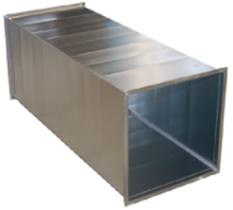
Suora kanttikanava MHSK

CE, Savunhallintakanava MHS K-S

Esim. Täyttö yksinkertaiselle kanavalle
1 | 600 | 400 | 1360 | el20/el20 | 10 | PL-400x200, a sivulle keskeisesti 1kpl
Tyyppi | a | b | L=mm | Liitos | kpl. | Lisätiedot

Tyyppi | a | b | L=mm | Liitos | kpl. | Lisätiedot

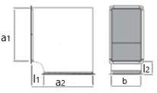
Ky 90° kantikas, vakio l1 / l2 = 250/250 MHS KY

CE, Ky 90° kantikas, vakio l1 / l2 = 250/250 MHS KY-S

Mikäli a2 poikkeaa a1 mitasta, niin mitta lisätiedot sarakkeeseen.

Tyyppi | a1 | b | Kulma ̊ | Liitos | kpl. | Lisätiedot

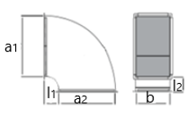
Ky 51-90° pyöristetty, vakio l1 / l2 = 250/250 MHS KY

CE, Ky 51-90° pyöristetty, vakio l1 / l2 = 250/250 MHS KY-S

Mikäli a2 poikkeaa a1 mitasta, niin mitta lisätiedot sarakkeeseen.

Tyyppi | a1 | b | Kulma ̊ | Liitos | kpl. | Lisätiedot

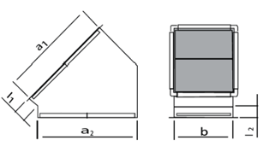
Ky 2-50° kantikas, vakio l1 / l2 = 150/150 MHS KY

CE, Ky 2-50° kantikas, vakio l1 / l2 = 150/150 MHS KY-S

Mikäli a2 poikkeaa a1 mitasta, niin mitta lisätiedot sarakkeeseen.

Tyyppi | a1 | b | Kulma ̊ | Liitos | kpl. | Lisätiedot

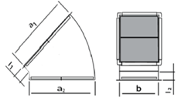
Ky 2-50° pyöristetty, vakio l1 / l2 = 150/150 MHS KY

CE, Ky 2-50° pyöristetty, vakio l1 / l2 = 150/150 MHS KY-S

Mikäli a2 poikkeaa a1 mitasta, niin mitta lisätiedot sarakkeeseen.

Tyyppi | a1 | b | Kulma ̊ | Liitos | kpl. | Lisätiedot

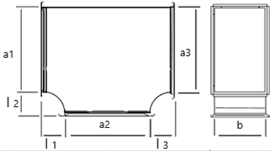
T-Liitososa, vakio l1 / l2 / l3 = 250/250 /250 MHS TH

CE, T-Liitososa, vakio l1 / l2 / l3 = 250/250/250 MHS TH-S

Jos a2 tai a3 poikkeaa a1 mitasta, niin mitta lisätiedot sarakkeeseen.

Tyyppi | a1 | b | a2 | a3 | Liitos | kpl. | Lisätiedot

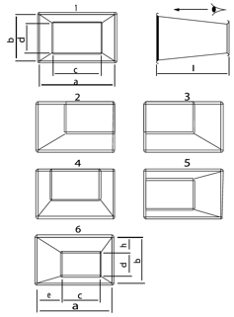
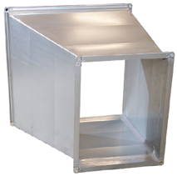
Muuntoyhde K / K, MHS MY

CE, Muuntoyhde K / K, MHS MY-S

A ja B sivut ovat kuvissa alaspäin ja
c ja d sivut ylöspäin.
Mitat e ja h tarvitaan kuvan 6 mukaisissa
tapauksissa. Esim. e:n mitan ollessa
negatiivinen on sivu c, sivun a, ulkopuolella
ainakin osittain.
Jos sijainti 6, lisää mitat e ja h lisätiedot sarakkeeseen

Tyyppi | a | b | c | d | L=mm | Liitos | Sijainti | kpl. | Lisätiedot e / h

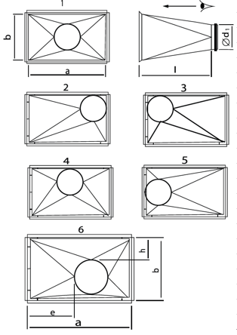
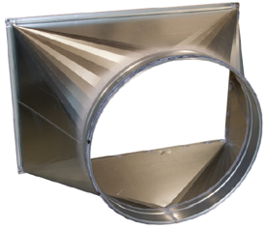
Muuntoyhde K / P, MHS MY
Vakiona Ød1 osakoko

CE, Muuntoyhde K / P, MHS MY-S
Ød1 kanavakoko

A ja B sivut ovat kuvissa alaspäin ja
Ø pyöreäliitos ylöspäin.
Mitat e ja h tarvitaan kuvan 6 mukaisissa
tapauksissa. Esim. e:n mitan ollessa
negatiivinen on Ød1 liitos a:n, ulkopuolella
ainakin osittain.

Jos sijainti 6, lisää mitat e ja h lisätiedot sarakkeeseen

Tyyppi | a | b | Ø d1 | L=mm | Liitos | Sijainti | kpl. | Lisätiedot e / h

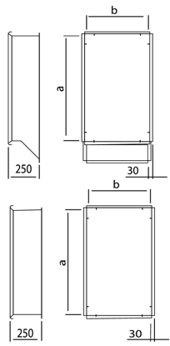
Lähtökaulus tasolta K / K, MHS LKT

CE, Lähtökaulus tasolta K / K, MHS LKT-S
ns. saapasmalli, vakio levitys A + 100 mm
Vakiopituus L= 250 mm

Tyyppi | a | b | L=mm | Liitos | kpl. | Lisätiedot

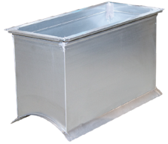
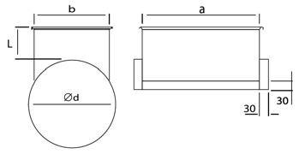
Lähtökaulus pyöreästä K / P, MHS LKD

CE, Lähtökaulus pyöreästä K / P, MHS LKD-S

Vakiopituus L= 150 mm
Tyyppi | a | b | Ø d | L=mm | Liitos | kpl. | Lisätiedot

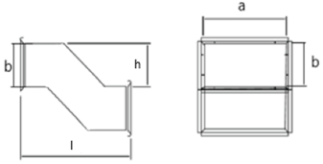
S- Heitto, MHS S- Heitto

CE, S- Heitto MHS-S S-Heitto

Vältettävä liian suurta siirtymää ( h ) suhteessa pituuteen
Tyyppi | a | b | h | L=mm | Liitos | kpl. | Lisätiedot

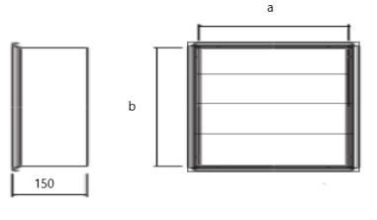
Yksinkertainen |  |  |  | Kanavatulppa EL-listalla
kanavatulppa,
MHSI |  |  |  | CE, Savukanavatulppa,
 |  |  |  | MHSI-S

Tyyppi | a | b | kpl. | Tyyppi | a | b | kpl. | Lisätiedot

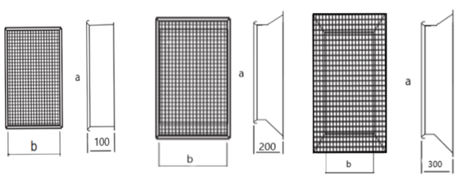
 |  |  |  | suora 1. | levitetty 2. |  |  | kartio 3.
Imukartioverkko mallit
1. Suora L=100-150 mm
2. Levitetty L=250 mm
3. Kartio L=300 mm

CE, Savuimukartioverkko, MHSK-IV

Tyyppi | a | b | malli/L=mm | Liitos | kpl. | Lisätiedot

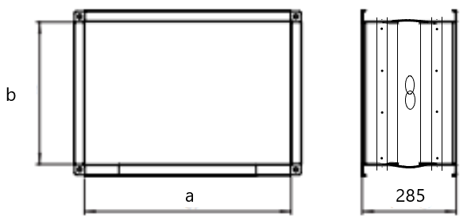
CE, Savukompensaattori
MHSK/ kompensaattori

Kompensaattorin nimellispituus L=285 mm

a |  | b |  | kpl. |  | Savukompensaattori on savunhallinta-
 |  |  |  |  |  | kanavajärjestelmän osa, jota käytetään,
 |  |  |  |  |  | kun kanavaa on yli 5 m samassa linjassa.
 |  |  |  |  |  | Kuitenkaan kahden kompensaattorin
 |  |  |  |  |  | välinen etäisyys ei saa olla yli 10 metriä.
 |  |  |  |  |  | Kompensaattori on tehdasvalmis tuote,
 |  |  |  |  |  | joka on nopea ja helppo asentaa
 |  |  |  |  |  | osaksi järjestelmää. Voidaan käyttää
 |  |  |  |  |  | myös ns. joustavana liitoksena tavalli-
 |  |  |  |  |  | sissa kanava järjestelmissä.

Kanavat ja osat varustetaan vakiona ns. PDF- listalla joka on samaa peltilevyä , kun kanava tai osa, mutta
tilauksissa liitoslista merkinnän voi merkata el20 tai el30.

Voit syöttää kokonaismetrimäärän milleinä ja lisäkenttään ilmoitus, että jaetaan automaattilinjan mittoihin.

Esimerkkejä liitoksien/ päätyjen merkkaukseen.
pdf-20 = |  |  | lista molemmissa päissä |  |  | esim. | el20 / el20
pdf-30 = |  |  | lista molemmissa päissä |  |  | esim. | el30 / el30
pdf-20/30 = |  |  | lista molemmissa päissä |  |  | esim. | el20 / el30
EL-i = |  |  | irtolista toisessa päässä |  |  | esim. | el20 / el20 i
̶ = |  |  | toinen pää ilman listaa |  |  | esim. | el30 / -
NK = |  |  | niittikantti (~30 mm) |  |  | esim. | NK30 / el30
NKs = |  |  | niittikantti sisään päin (~30 mm) |  |  | esim. | NKs / el20
UP = |  |  | umpipäinen kanava |  |  | esim. | el30 / UP

